Sheet1
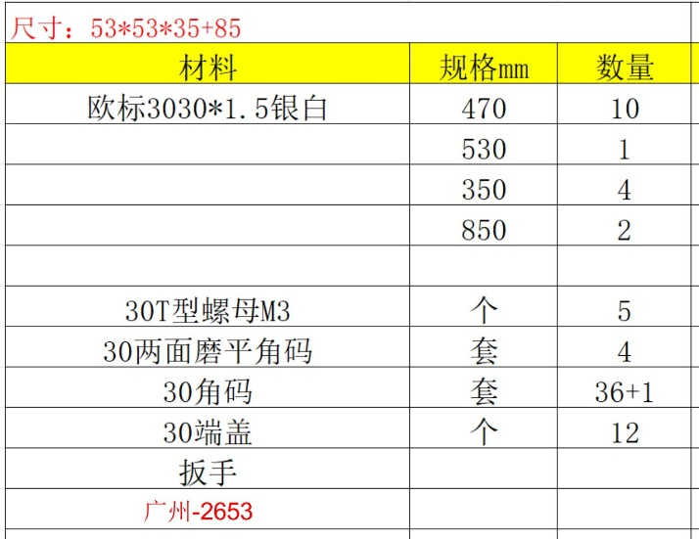
物品 | 平台 | 商品名称（型号） | 链接 | 备注
摄像头 | 京东 | 1080P 3.5mm90度（无畸变）_F | https://item.jd.com/10094715193962.html?pcdk=K5IcZ04XclnOjpcZg5i6cPiK4l15nOJ9qr9hVfnOZP2dRkdaMxxNjSC2kMPVTSm9.NnCI.sen1
亚克力旷场 | 淘宝 | 白色矿场40*40*40cm | https://item.taobao.com/item.htm?id=862455084347&mi_id=0000Iq3d0rbDWNMYSMDCNckvVhgAR7dr9ciA6jaoz3AaxTc&spm=tbpc.boughtlist.suborder_itemtitle.1.45672e8dv60GvZ
铝材框架 | 淘宝 | 定制加工(直接联系客服，提供材料清单图片即可（见右）) | https://item.taobao.com/item.htm?id=779590912169&mi_id=0000it3R3bueiOFXw_aAZTq77vumGup7qrrx9hUCCUzkUvE&spm=tbpc.boughtlist.suborder_itemtitle.1.45672e8dv60GvZ

上面三个为基本硬件，下方两个作为可供选择的硬件(看情况买即可，如螺丝一次有50颗，实际一套设备只需要2颗，一个实验室买一次基本就够/电动螺丝刀作用有限，看情况购买即可)

摄像头固定螺丝 | 淘宝 | M3*8【50只】 | https://detail.tmall.com/item.htm?id=689925327100&mi_id=0000Zu0Lqj3wyoioFULLHYJXZgLERbMH55NM2fShnyewvf4&spm=tbpc.boughtlist.suborder_itemtitle.1.45672e8dv60GvZ
电动螺丝刀 | 淘宝 | ✅4档调扭+批头+套筒套装【拆装螺丝/螺母】 | https://detail.tmall.com/item.htm?id=782030121477&mi_id=0000HV92PhEq54oP_SNoOODdhGb82g8A5SAZf1FzSnA3ZT4&spm=tbpc.boughtlist.suborder_itemtitle.1.45672e8dv60GvZ

